总览
Steam 视觉小说 2020–2025｜扩展总览 |  |  | 分类 | 游戏数 | 年份 | 全部游戏
 |  |  | 全年龄 | 0 | 2020 | 498
原始交集名单 + 仅由 VNDB 补充的完整游戏；评论热度与成人内容分类规则详见“参数与口径” |  |  | 非全年龄 | 0 | 2021 | 590
 |  |  | 未知 | 0 | 2022 | 758
纳入统计的游戏总数 | 新增：仅由 VNDB 补充的完整游戏 | 已取得估算销量的游戏 |  |  | 2023 | 814
4,660 | 1,820 | 4,259 |  |  | 2024 | 992
 |  |  |  |  | 2025 | 1008

高热度游戏（Steam 评论数>198） | 全年龄游戏（无色情内容标记） | 非全年龄游戏（含色情内容标记）
934 | 3,336 | 1,324

全年龄 / 非全年龄占比
 | 游戏数
全年龄 | 3336
非全年龄 | 1324
未知 | 0
每年发行游戏数量
 | 游戏数
2020 | 498
2021 | 590
2022 | 758
2023 | 814
2024 | 992
2025 | 1008

图1_整体月度
2020–2025 视觉小说月度发行趋势（扩展口径） | 月份 | 全部游戏
 | 2020-01 | 28
 | 2020-02 | 46
每月发行数量｜柱状图
 | 全部游戏
2020-01 | 28
2020-02 | 46
2020-03 | 31
2020-04 | 46
2020-05 | 37
2020-06 | 44
2020-07 | 50
2020-08 | 40
2020-09 | 34
2020-10 | 53
2020-11 | 44
2020-12 | 45
2021-01 | 44
2021-02 | 42
2021-03 | 39
2021-04 | 45
2021-05 | 43
2021-06 | 45
2021-07 | 54
2021-08 | 53
2021-09 | 49
2021-10 | 55
2021-11 | 58
2021-12 | 63
2022-01 | 59
2022-02 | 57
2022-03 | 79
2022-04 | 56
2022-05 | 48
2022-06 | 45
2022-07 | 60
2022-08 | 65
2022-09 | 66
2022-10 | 73
2022-11 | 64
2022-12 | 86
2023-01 | 42
2023-02 | 74
2023-03 | 80
2023-04 | 62
2023-05 | 65
2023-06 | 69
2023-07 | 61
2023-08 | 78
2023-09 | 67
2023-10 | 73
2023-11 | 60
2023-12 | 83
2024-01 | 78
2024-02 | 93
...
每月发行数量｜折线图
 | 全部游戏
2020-01 | 28
2020-02 | 46
2020-03 | 31
2020-04 | 46
2020-05 | 37
2020-06 | 44
2020-07 | 50
2020-08 | 40
2020-09 | 34
2020-10 | 53
2020-11 | 44
2020-12 | 45
2021-01 | 44
2021-02 | 42
2021-03 | 39
2021-04 | 45
2021-05 | 43
2021-06 | 45
2021-07 | 54
2021-08 | 53
2021-09 | 49
2021-10 | 55
2021-11 | 58
2021-12 | 63
2022-01 | 59
2022-02 | 57
2022-03 | 79
2022-04 | 56
2022-05 | 48
2022-06 | 45
2022-07 | 60
2022-08 | 65
2022-09 | 66
2022-10 | 73
2022-11 | 64
2022-12 | 86
2023-01 | 42
2023-02 | 74
2023-03 | 80
2023-04 | 62
2023-05 | 65
2023-06 | 69
2023-07 | 61
2023-08 | 78
2023-09 | 67
2023-10 | 73
2023-11 | 60
2023-12 | 83
2024-01 | 78
2024-02 | 93
...
 | 2020-03 | 31
 | 2020-04 | 46
 | 2020-05 | 37
 | 2020-06 | 44
 | 2020-07 | 50
 | 2020-08 | 40
 | 2020-09 | 34
 | 2020-10 | 53
 | 2020-11 | 44
 | 2020-12 | 45
 | 2021-01 | 44
 | 2021-02 | 42
 | 2021-03 | 39
 | 2021-04 | 45
 | 2021-05 | 43
 | 2021-06 | 45
 | 2021-07 | 54
 | 2021-08 | 53
 | 2021-09 | 49
 | 2021-10 | 55
 | 2021-11 | 58
共 4,660 款；月份按 Steam 对应发行日归组。柱状与折线展示同一计数，便于同时观察规模和趋势。 | 2021-12 | 63
 | 2022-01 | 59
 | 2022-02 | 57
 | 2022-03 | 79
 | 2022-04 | 56
 | 2022-05 | 48
 | 2022-06 | 45
 | 2022-07 | 60
 | 2022-08 | 65
 | 2022-09 | 66
 | 2022-10 | 73
 | 2022-11 | 64
 | 2022-12 | 86
 | 2023-01 | 42
 | 2023-02 | 74
 | 2023-03 | 80
 | 2023-04 | 62
 | 2023-05 | 65
 | 2023-06 | 69
 | 2023-07 | 61
 | 2023-08 | 78
 | 2023-09 | 67
 | 2023-10 | 73
 | 2023-11 | 60
 | 2023-12 | 83
 | 2024-01 | 78
 | 2024-02 | 93
 | 2024-03 | 79
 | 2024-04 | 91
 | 2024-05 | 87
 | 2024-06 | 74
 | 2024-07 | 74
 | 2024-08 | 95
 | 2024-09 | 68
 | 2024-10 | 77
 | 2024-11 | 94
 | 2024-12 | 82
 | 2025-01 | 67
 | 2025-02 | 98
 | 2025-03 | 91
 | 2025-04 | 75
 | 2025-05 | 70
 | 2025-06 | 75
 | 2025-07 | 82
 | 2025-08 | 97
 | 2025-09 | 83
 | 2025-10 | 85
 | 2025-11 | 91
 | 2025-12 | 94

图2_整体年度
2020–2025 视觉小说年度发行趋势（扩展口径） | 年份 | 全部游戏
 | 2020 | 498
 | 2021 | 590
每年发行数量｜柱状图
 | 全部游戏
2020 | 498
2021 | 590
2022 | 758
2023 | 814
2024 | 992
2025 | 1008
每年发行数量｜折线图
 | 全部游戏
2020 | 498
2021 | 590
2022 | 758
2023 | 814
2024 | 992
2025 | 1008
 | 2022 | 758
 | 2023 | 814
 | 2024 | 992
 | 2025 | 1008

年度汇总来自同一游戏总表；每个 Steam AppID 只计一次。

图3_整体销量散点
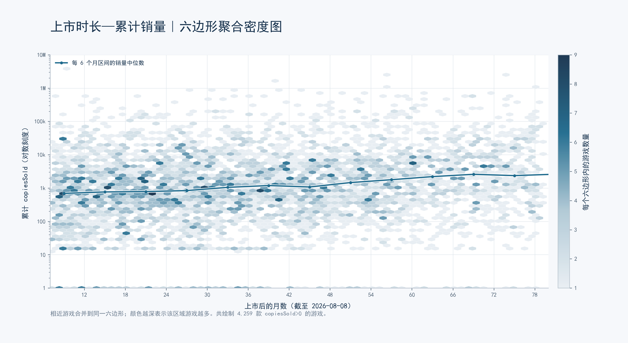

图4_热度月度
月度发行数量：评论数 >198 与 ≤198 | 月份 | 高热度（>198） | 低热度（≤198）
 | 2020-01 | 8 | 20
 | 2020-02 | 15 | 31
月度发行数量｜分组柱状图
 | 高热度（>198） | 低热度（≤198）
2020-01 | 8 | 20
2020-02 | 15 | 31
2020-03 | 9 | 22
2020-04 | 14 | 32
2020-05 | 11 | 26
2020-06 | 9 | 35
2020-07 | 16 | 34
2020-08 | 12 | 28
2020-09 | 8 | 26
2020-10 | 17 | 36
2020-11 | 10 | 34
2020-12 | 13 | 32
2021-01 | 13 | 31
2021-02 | 14 | 28
2021-03 | 5 | 34
2021-04 | 14 | 31
2021-05 | 12 | 31
2021-06 | 13 | 32
2021-07 | 10 | 44
2021-08 | 17 | 36
2021-09 | 10 | 39
2021-10 | 15 | 40
2021-11 | 14 | 44
2021-12 | 15 | 48
2022-01 | 12 | 47
2022-02 | 11 | 46
2022-03 | 19 | 60
2022-04 | 12 | 44
2022-05 | 8 | 40
2022-06 | 8 | 37
2022-07 | 14 | 46
2022-08 | 16 | 49
2022-09 | 13 | 53
2022-10 | 15 | 58
2022-11 | 6 | 58
2022-12 | 9 | 77
2023-01 | 8 | 34
2023-02 | 15 | 59
2023-03 | 15 | 65
2023-04 | 15 | 47
2023-05 | 7 | 58
2023-06 | 10 | 59
2023-07 | 8 | 53
2023-08 | 17 | 61
2023-09 | 12 | 55
2023-10 | 12 | 61
2023-11 | 12 | 48
2023-12 | 12 | 71
2024-01 | 16 | 62
2024-02 | 11 | 82
...
月度发行数量｜分组折线图
 | 高热度（>198） | 低热度（≤198）
2020-01 | 8 | 20
2020-02 | 15 | 31
2020-03 | 9 | 22
2020-04 | 14 | 32
2020-05 | 11 | 26
2020-06 | 9 | 35
2020-07 | 16 | 34
2020-08 | 12 | 28
2020-09 | 8 | 26
2020-10 | 17 | 36
2020-11 | 10 | 34
2020-12 | 13 | 32
2021-01 | 13 | 31
2021-02 | 14 | 28
2021-03 | 5 | 34
2021-04 | 14 | 31
2021-05 | 12 | 31
2021-06 | 13 | 32
2021-07 | 10 | 44
2021-08 | 17 | 36
2021-09 | 10 | 39
2021-10 | 15 | 40
2021-11 | 14 | 44
2021-12 | 15 | 48
2022-01 | 12 | 47
2022-02 | 11 | 46
2022-03 | 19 | 60
2022-04 | 12 | 44
2022-05 | 8 | 40
2022-06 | 8 | 37
2022-07 | 14 | 46
2022-08 | 16 | 49
2022-09 | 13 | 53
2022-10 | 15 | 58
2022-11 | 6 | 58
2022-12 | 9 | 77
2023-01 | 8 | 34
2023-02 | 15 | 59
2023-03 | 15 | 65
2023-04 | 15 | 47
2023-05 | 7 | 58
2023-06 | 10 | 59
2023-07 | 8 | 53
2023-08 | 17 | 61
2023-09 | 12 | 55
2023-10 | 12 | 61
2023-11 | 12 | 48
2023-12 | 12 | 71
2024-01 | 16 | 62
2024-02 | 11 | 82
...
 | 2020-03 | 9 | 22
 | 2020-04 | 14 | 32
 | 2020-05 | 11 | 26
 | 2020-06 | 9 | 35
 | 2020-07 | 16 | 34
 | 2020-08 | 12 | 28
 | 2020-09 | 8 | 26
 | 2020-10 | 17 | 36
 | 2020-11 | 10 | 34
 | 2020-12 | 13 | 32
 | 2021-01 | 13 | 31
 | 2021-02 | 14 | 28
 | 2021-03 | 5 | 34
 | 2021-04 | 14 | 31
 | 2021-05 | 12 | 31
 | 2021-06 | 13 | 32
 | 2021-07 | 10 | 44
 | 2021-08 | 17 | 36
 | 2021-09 | 10 | 39
 | 2021-10 | 15 | 40
 | 2021-11 | 14 | 44
阈值 198 使评论数不超过阈值的游戏占 79.96%，约筛出热度最高的 20%。评论数来自 Steam 全语言、全部购买来源。 | 2021-12 | 15 | 48
 | 2022-01 | 12 | 47
 | 2022-02 | 11 | 46
 | 2022-03 | 19 | 60
 | 2022-04 | 12 | 44
 | 2022-05 | 8 | 40
 | 2022-06 | 8 | 37
 | 2022-07 | 14 | 46
 | 2022-08 | 16 | 49
 | 2022-09 | 13 | 53
 | 2022-10 | 15 | 58
 | 2022-11 | 6 | 58
 | 2022-12 | 9 | 77
 | 2023-01 | 8 | 34
 | 2023-02 | 15 | 59
 | 2023-03 | 15 | 65
 | 2023-04 | 15 | 47
 | 2023-05 | 7 | 58
 | 2023-06 | 10 | 59
 | 2023-07 | 8 | 53
 | 2023-08 | 17 | 61
 | 2023-09 | 12 | 55
 | 2023-10 | 12 | 61
 | 2023-11 | 12 | 48
 | 2023-12 | 12 | 71
 | 2024-01 | 16 | 62
 | 2024-02 | 11 | 82
 | 2024-03 | 12 | 67
 | 2024-04 | 26 | 65
 | 2024-05 | 22 | 65
 | 2024-06 | 14 | 60
 | 2024-07 | 12 | 62
 | 2024-08 | 17 | 78
 | 2024-09 | 15 | 53
 | 2024-10 | 15 | 62
 | 2024-11 | 17 | 77
 | 2024-12 | 15 | 67
 | 2025-01 | 12 | 55
 | 2025-02 | 15 | 83
 | 2025-03 | 16 | 75
 | 2025-04 | 6 | 69
 | 2025-05 | 11 | 59
 | 2025-06 | 17 | 58
 | 2025-07 | 15 | 67
 | 2025-08 | 20 | 77
 | 2025-09 | 12 | 71
 | 2025-10 | 11 | 74
 | 2025-11 | 18 | 73
 | 2025-12 | 9 | 85

图5_热度年度
年度发行数量：评论数 >198 与 ≤198 | 年份 | 高热度（>198） | 低热度（≤198）
 | 2020 | 142 | 356
 | 2021 | 152 | 438
年度发行数量｜分组柱状图
 | 高热度（>198） | 低热度（≤198）
2020 | 142 | 356
2021 | 152 | 438
2022 | 143 | 615
2023 | 143 | 671
2024 | 192 | 800
2025 | 162 | 846
年度发行数量｜分组折线图
 | 高热度（>198） | 低热度（≤198）
2020 | 142 | 356
2021 | 152 | 438
2022 | 143 | 615
2023 | 143 | 671
2024 | 192 | 800
2025 | 162 | 846
 | 2022 | 143 | 615
 | 2023 | 143 | 671
 | 2024 | 192 | 800
 | 2025 | 162 | 846

高热度：Steam 评论数 >198；低热度：Steam 评论数 ≤198。

图6_热度销量散点
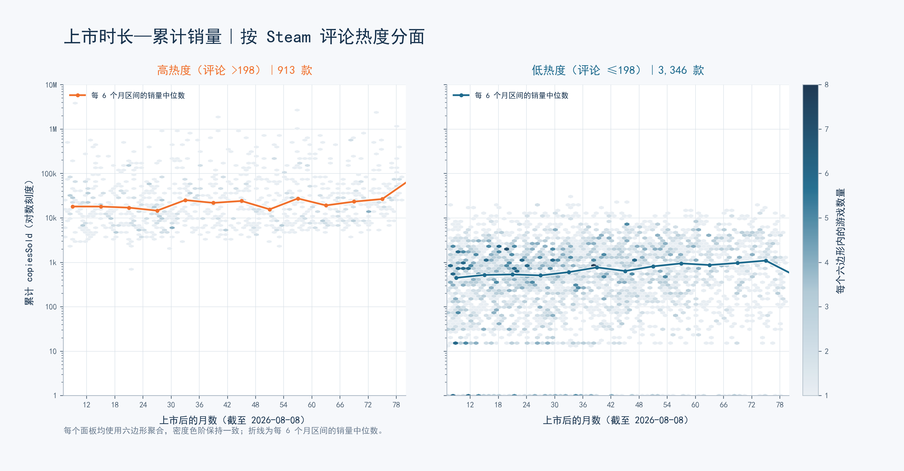

图7_年龄月度
月度发行数量：全年龄与非全年龄（按 has_ero） | 月份 | 全年龄 | 非全年龄
 | 2020-01 | 23 | 5
 | 2020-02 | 36 | 10
月度发行数量｜分组柱状图
 | 全年龄 | 非全年龄
2020-01 | 23 | 5
2020-02 | 36 | 10
2020-03 | 24 | 7
2020-04 | 37 | 9
2020-05 | 29 | 8
2020-06 | 40 | 4
2020-07 | 41 | 9
2020-08 | 31 | 9
2020-09 | 28 | 6
2020-10 | 44 | 9
2020-11 | 39 | 5
2020-12 | 33 | 12
2021-01 | 37 | 7
2021-02 | 31 | 11
2021-03 | 26 | 13
2021-04 | 34 | 11
2021-05 | 32 | 11
2021-06 | 36 | 9
2021-07 | 43 | 11
2021-08 | 40 | 13
2021-09 | 34 | 15
2021-10 | 33 | 22
2021-11 | 42 | 16
2021-12 | 44 | 19
2022-01 | 44 | 15
2022-02 | 40 | 17
2022-03 | 49 | 30
2022-04 | 26 | 30
2022-05 | 31 | 17
2022-06 | 28 | 17
2022-07 | 43 | 17
2022-08 | 50 | 15
2022-09 | 40 | 26
2022-10 | 51 | 22
2022-11 | 42 | 22
2022-12 | 51 | 35
2023-01 | 33 | 9
2023-02 | 50 | 24
2023-03 | 61 | 19
2023-04 | 48 | 14
2023-05 | 41 | 24
2023-06 | 48 | 21
2023-07 | 42 | 19
2023-08 | 50 | 28
2023-09 | 44 | 23
2023-10 | 53 | 20
2023-11 | 33 | 27
2023-12 | 56 | 27
2024-01 | 55 | 23
2024-02 | 70 | 23
...
月度发行数量｜分组折线图
 | 全年龄 | 非全年龄
2020-01 | 23 | 5
2020-02 | 36 | 10
2020-03 | 24 | 7
2020-04 | 37 | 9
2020-05 | 29 | 8
2020-06 | 40 | 4
2020-07 | 41 | 9
2020-08 | 31 | 9
2020-09 | 28 | 6
2020-10 | 44 | 9
2020-11 | 39 | 5
2020-12 | 33 | 12
2021-01 | 37 | 7
2021-02 | 31 | 11
2021-03 | 26 | 13
2021-04 | 34 | 11
2021-05 | 32 | 11
2021-06 | 36 | 9
2021-07 | 43 | 11
2021-08 | 40 | 13
2021-09 | 34 | 15
2021-10 | 33 | 22
2021-11 | 42 | 16
2021-12 | 44 | 19
2022-01 | 44 | 15
2022-02 | 40 | 17
2022-03 | 49 | 30
2022-04 | 26 | 30
2022-05 | 31 | 17
2022-06 | 28 | 17
2022-07 | 43 | 17
2022-08 | 50 | 15
2022-09 | 40 | 26
2022-10 | 51 | 22
2022-11 | 42 | 22
2022-12 | 51 | 35
2023-01 | 33 | 9
2023-02 | 50 | 24
2023-03 | 61 | 19
2023-04 | 48 | 14
2023-05 | 41 | 24
2023-06 | 48 | 21
2023-07 | 42 | 19
2023-08 | 50 | 28
2023-09 | 44 | 23
2023-10 | 53 | 20
2023-11 | 33 | 27
2023-12 | 56 | 27
2024-01 | 55 | 23
2024-02 | 70 | 23
...
 | 2020-03 | 24 | 7
 | 2020-04 | 37 | 9
 | 2020-05 | 29 | 8
 | 2020-06 | 40 | 4
 | 2020-07 | 41 | 9
 | 2020-08 | 31 | 9
 | 2020-09 | 28 | 6
 | 2020-10 | 44 | 9
 | 2020-11 | 39 | 5
 | 2020-12 | 33 | 12
 | 2021-01 | 37 | 7
 | 2021-02 | 31 | 11
 | 2021-03 | 26 | 13
 | 2021-04 | 34 | 11
 | 2021-05 | 32 | 11
 | 2021-06 | 36 | 9
 | 2021-07 | 43 | 11
 | 2021-08 | 40 | 13
 | 2021-09 | 34 | 15
 | 2021-10 | 33 | 22
 | 2021-11 | 42 | 16
任一关联 VNDB Release 的 has_ero=true 即归为非全年龄；否则已知 has_ero=false 归为全年龄。minage 不参与判断。 | 2021-12 | 44 | 19
 | 2022-01 | 44 | 15
 | 2022-02 | 40 | 17
 | 2022-03 | 49 | 30
 | 2022-04 | 26 | 30
 | 2022-05 | 31 | 17
 | 2022-06 | 28 | 17
 | 2022-07 | 43 | 17
 | 2022-08 | 50 | 15
 | 2022-09 | 40 | 26
 | 2022-10 | 51 | 22
 | 2022-11 | 42 | 22
 | 2022-12 | 51 | 35
 | 2023-01 | 33 | 9
 | 2023-02 | 50 | 24
 | 2023-03 | 61 | 19
 | 2023-04 | 48 | 14
 | 2023-05 | 41 | 24
 | 2023-06 | 48 | 21
 | 2023-07 | 42 | 19
 | 2023-08 | 50 | 28
 | 2023-09 | 44 | 23
 | 2023-10 | 53 | 20
 | 2023-11 | 33 | 27
 | 2023-12 | 56 | 27
 | 2024-01 | 55 | 23
 | 2024-02 | 70 | 23
 | 2024-03 | 52 | 27
 | 2024-04 | 58 | 33
 | 2024-05 | 64 | 23
 | 2024-06 | 52 | 22
 | 2024-07 | 56 | 18
 | 2024-08 | 67 | 28
 | 2024-09 | 49 | 19
 | 2024-10 | 58 | 19
 | 2024-11 | 67 | 27
 | 2024-12 | 57 | 25
 | 2025-01 | 51 | 16
 | 2025-02 | 70 | 28
 | 2025-03 | 69 | 22
 | 2025-04 | 53 | 22
 | 2025-05 | 47 | 23
 | 2025-06 | 50 | 25
 | 2025-07 | 53 | 29
 | 2025-08 | 73 | 24
 | 2025-09 | 68 | 15
 | 2025-10 | 65 | 20
 | 2025-11 | 70 | 21
 | 2025-12 | 71 | 23

图8_年龄年度
年度发行数量：全年龄与非全年龄（按 has_ero） | 年份 | 全年龄 | 非全年龄
 | 2020 | 405 | 93
 | 2021 | 432 | 158
年度发行数量｜分组柱状图
 | 全年龄 | 非全年龄
2020 | 405 | 93
2021 | 432 | 158
2022 | 495 | 263
2023 | 559 | 255
2024 | 705 | 287
2025 | 740 | 268
年度发行数量｜分组折线图
 | 全年龄 | 非全年龄
2020 | 405 | 93
2021 | 432 | 158
2022 | 495 | 263
2023 | 559 | 255
2024 | 705 | 287
2025 | 740 | 268
 | 2022 | 495 | 263
 | 2023 | 559 | 255
 | 2024 | 705 | 287
 | 2025 | 740 | 268

分类直接依据 VNDB Release.has_ero；本次样本没有 has_ero 未知项。

图9_年龄销量散点
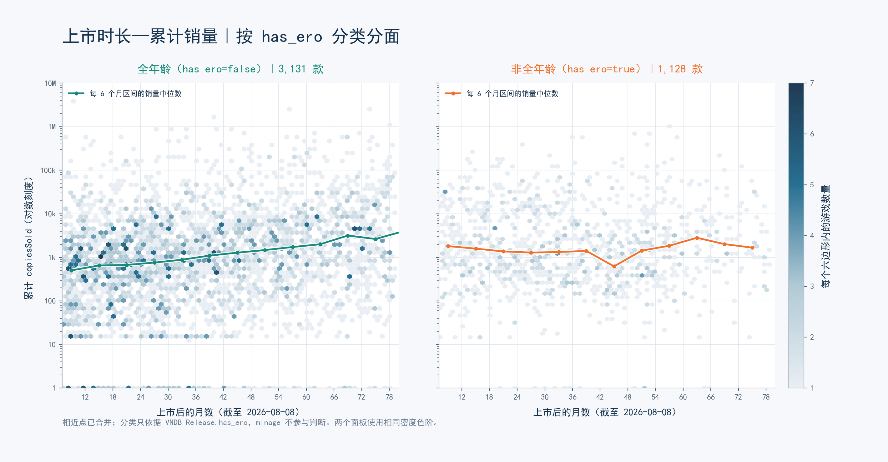

图10_年龄占比
全年龄与非全年龄游戏占比（按 VNDB Release.has_ero） |  |  |  | 分类 | 游戏数
 |  |  |  | 全年龄 | 0
 |  |  |  | 非全年龄 | 0
游戏数量占比
 | 游戏数
全年龄 | 3336
非全年龄 | 1324
未知 | 0
 |  |  |  | 未知 | 0
 | 分类明细
 | 分类 | 游戏数 | 占比
 | 全年龄 | 3,336 | 71.6%
 | 非全年龄 | 1,324 | 28.4%
 | 未知 | 0 | 0.0%

非全年龄：任一关联 Release 的 has_ero=true；全年龄：无 true 且至少一个 has_ero=false。

